상품제안서
모니터 메모보드 컬러키트(주문제작형) | 상품코드: S25517

 |  |  |  |  |  |  | 02-713-8555 | www.synergygift.co.kr
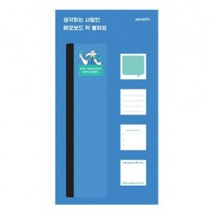

【상세/제작정보】

【인쇄/포장옵션】 | 풀칼라 / OPP(비닐)

【공급단가】 | 수량 | 500~ | 1,000~ | 3,000~ | 5,000~ | 10,000~
*VAT별도 | 20매 | 4,320원 | 3,910원 | 3,510원 | 3,310원 | 3,120원
 | 30매 | 4,590원 | 4,050원 | 3,640원 | 3,430원 | 3,240원
 | 50매 | 4,990원 | 4,320원 | 3,900원 | 3,680원 | 3,480원

【상품 URL】 | https://www.synergygift.co.kr:443/src/goods_detail.php?gdno=25517

